Sheet2
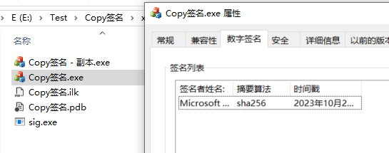
1）准备一个有数字签名的文件(以win10的ntdll.dll为例)，一个没有数字签名的可执行文件
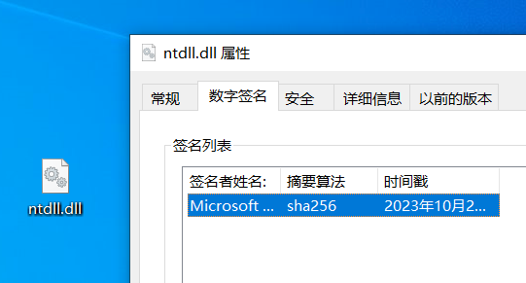

2）petool打开 ntdll.dll，找到安全目录(数字签名)，记住size 6c28

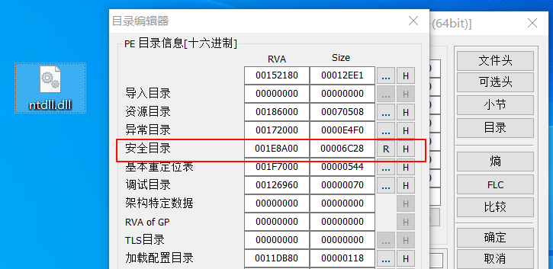

复制到剪贴板
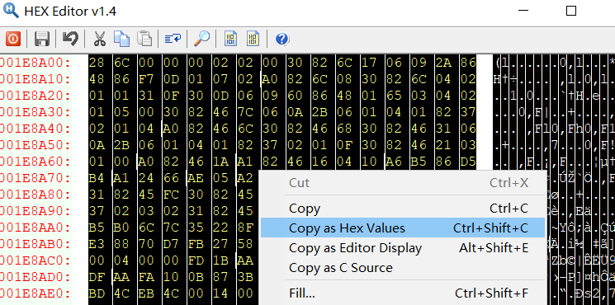

2）winhex打开无数字签名的程序，并下滑到底，记下写入的foa d30228
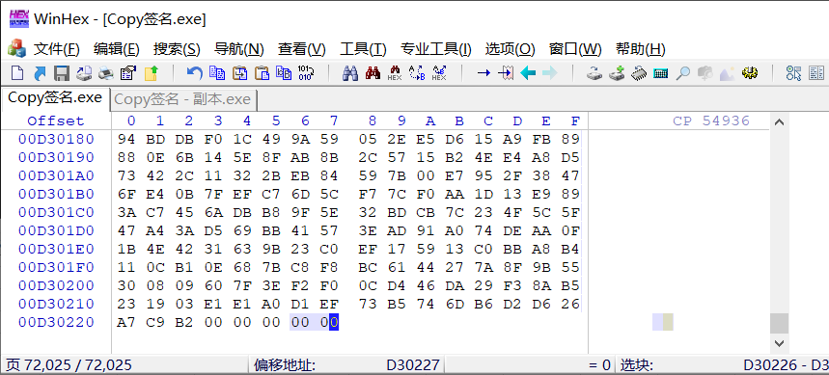

从最后一个字节 粘贴前面复制的数字签名数据，保存即可(pe文件加载，只要总大小不小于最后一节foa+raw size 都可正常加载)
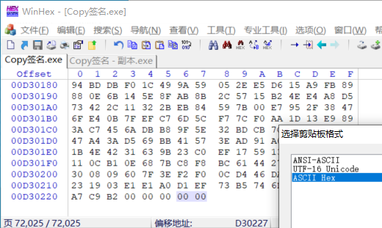

3）最后一步，修改安全目录的rva(直接填写上面foa)、size
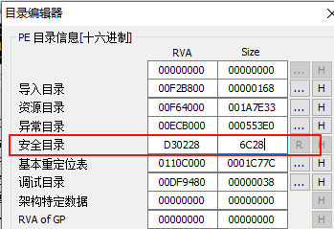

4）查看是否填加 数字签名，注意 该签名是无效的

Sheet3
